Sheet1
Steel production
World Steel Assosiation WSA | https://refman.energytransitionmodel.com/publications/2066
Steel production | MT | 6.995
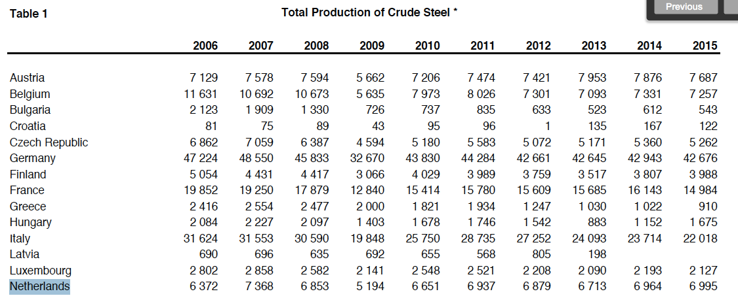

Steel technology shares
World Steel Assosiation WSA | https://refman.energytransitionmodel.com/publications/2066
Percentage of steel produced in a blast furnace with current technology |  | 98.5%
Percentage of steel produced in a blast furnace with BAT technology |  | 0.0%
Percentage of steel produced in a cyclone furnace |  | 0.0%
Percentage of steel produced in an electric furnace |  | 1.5%
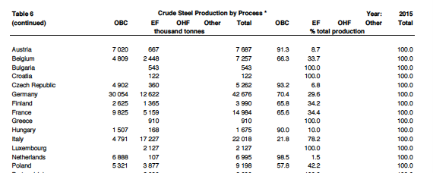

Aluminium production
USGS 2015 minerals yearbook - aluminum | https://refman.energytransitionmodel.com/publications/2067
aluminium production |  | 0.075 | Mton
Percentage of aluminium by electrolysis with current technology |  | 80.0%
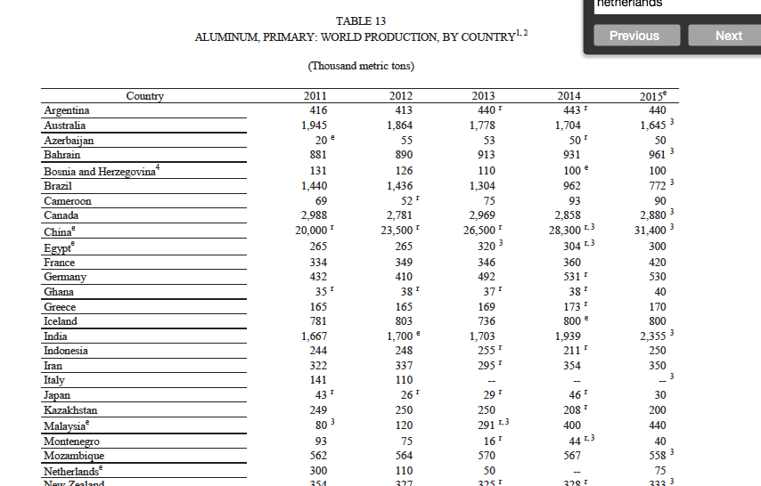
Percentage of aluminium by electrolysis with BAT technology |  | 0.0%
Percentage of aluminium in a melting oven |  | 20.0%
Percentage of aluminium by carbothermal reduction |  | 0.0%

